Данные
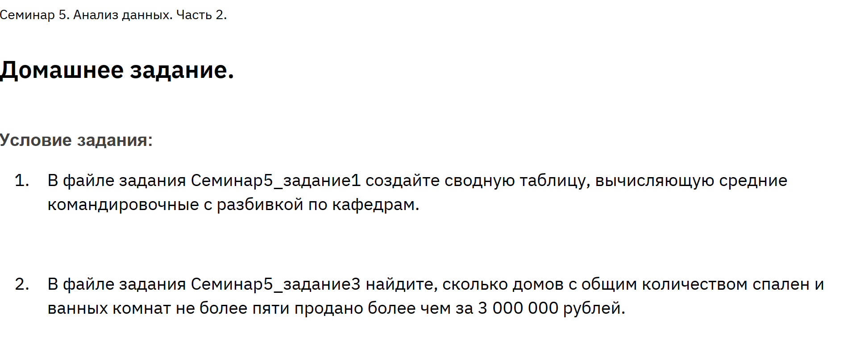

Площадь | Цена | Ванные | Спальни | Всего комнат
28.68 | 3,188,760.00 ₽ | 2 | 2 | 4
28.07 | 3,051,210.00 ₽ | 2 | 3 | 5
27.32 | 3,137,880.00 ₽ | 2 | 3 | 5
29.92 | 3,112,000.00 ₽ | 2 | 2 | 4
26.62 | 3,034,960.00 ₽ | 2 | 3 | 5
26.75 | 3,055,750.00 ₽ | 3 | 2 | 5
Итог | 3,096,760.00 ₽

